Dati delle Iniziative PNRR
Torna Indietro - SEZIONE B - Utenti ReGiS
Torna Indietro - Norme di Compilazione
Per accedere alla schermata a seguire premere dalla Home Page ReGiS la tile "Iniziative del Piano"

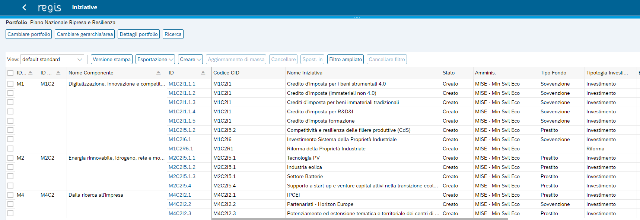
"Codice Iniziativa" da inserire nel template

Dati Progetto
Torna Indietro - Sezione B - Utenti ReGiS
Torna Indietro - Norme di Compilazione
La presente ha lo scopo di guidare l'utente alla ricerca dei dati da inserire nella apposita sezione del template "Dati di Progetto". Per accedere alla schermata a seguire premere dalla Home Page ReGiS la tile "Iniziative del Piano"

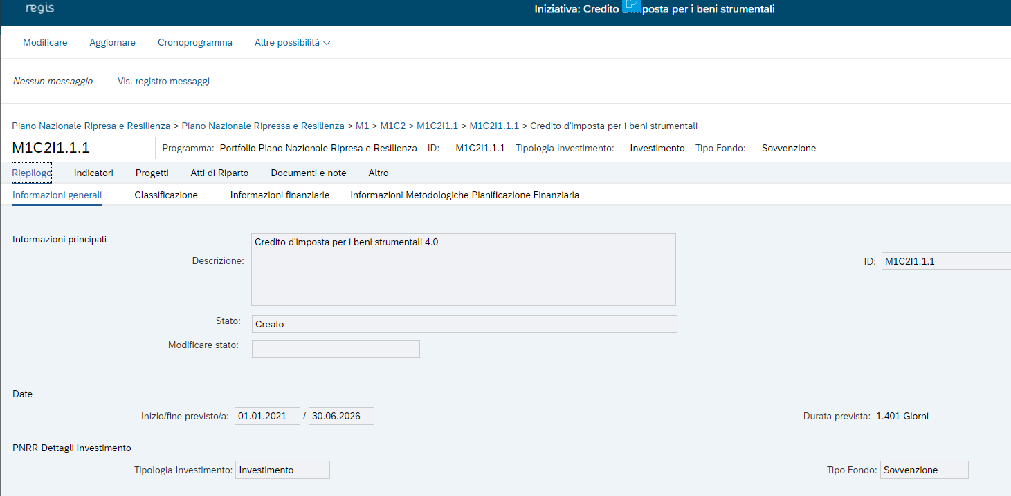
Premere sul codice ID dell'iniziativa
Premere sulla sezione "Progetti"
Codice "CUP" da inserire nel template
Codice "CLP" da inserire nel template
Codice "ID Progetto ReGiS" da inserire nel template
STEP 1

STEP 2

STEP 3

Descrizione Soggetto Attuatore
La presente ha lo scopo di guidare l'utente alla ricerca dei dati da inserire nella apposita sezione del template "Dati Anagrafici utente" nel campo "Descrizione Soggetto Attuatore". Per accedere alla schermata a seguire premere dalla Home Page ReGiS la tile "Iniziative del Piano"
Torna Indietro - Sezione B - Utenti ReGiS
Torna Indietro - Norme di Compilazione

STEP 1
Premere sul codice ID dell'iniziativa
Premere sulla sezione "Progetti"
"Descrizione Soggetto Attuatore" da inserire nel template

STEP 2

STEP 3

